상품제안서
자바홀더펜(샤프식)2.0 | 상품코드: S22470

 |  |  |  |  |  |  | 02-713-8555 | www.synergygift.co.kr
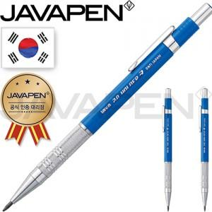

【상세/제작정보】

【인쇄/포장옵션】 | 스티커 / 케이스

【공급단가】 | 수량 | 100~ | 300~ | 500~ | 1,000~ | 3,000~
*VAT별도 | 단가 | 4,080원 | 4,010원 | 3,920원 | 3,760원 | 3,610원

【상품 URL】 | https://www.synergygift.co.kr:443/src/goods_detail.php?gdno=22470

